封面
供应端各产品&订单 字段

一日游的看这里
小交通的看这里

路线产品-基本信息
序号 | 名称 | 示例 | 创建的时候是否填写 | 是否必填 | 填写类型 | 是否可以编辑 | 编辑是否需要审核 | 限制 | 标准 | 非标准 | 备注
1 | 展示标题 | 【赠38元自助午餐及免费接机】西安兵马俑+秦始皇陵+华清宫经典一日游（车载WiFi、送公仔） | 是 | 是 | 输入框 | 是 | 是 | 1-100个字节（上限50汉字） |  | √
2 | 内部标题 | 西安兵马俑+秦始皇陵+华清宫经 | 是 | 是 | 输入框 | 是 | 是 | 1-100个字节（上限50汉字）
3 | id | PTO09898 | 否 | 否 | — | 否 |  |  | √
4 | 评分 | 4.8 | 否 | 否 | — | 否 |  |  | √ |  | 算法得出
5 | 类型 | 一日游 | 是 | 是 | 单选项 | 是 | 是 |  | √
6 | 出发城市 | 西安 | 是 | 是 | 城市选择控件 | 是 | 是 |  | √
7 | 返回城市 | 西安 | 是 | 是 | 城市选择控件 | 是 | 是
8 | 交通方式 | 汽车去 汽车回 | 是 | 是 | 输入框 | 是 | 是 | 1-40个字节（上限20个汉字）
9 | 出团时间 | 2013-1-1 —2013-3-1 | 是 | 是 | 时间选择控件（范围） | 是 | 否
10 | 接客范围 | 三环路 | 是 | 是 | 输入框 | 是 | 是 | 1-20个字节（上限10个汉字） | √
11 | 服务保障 | 铁定成团 无自费 无购物 | 是 | 否 | 勾选 | 是 | 否
12 | 客服QQ | 78787721 | 否 | 否 | 输入框 | _ | _ | 1-20个字节（上限10个汉字） | √ |  | 支持平台填写
13 | 客户电话 | 028-8888888 | 否 | 是 | 是 | _ | _
14 | 默认库存 | 100 | 是 | 是 | 输入框 | 是 | 否 | 1-20个字节（上限10个汉字） | √ |  | 和 日 做绑定
15 | 是否显示剩余库存 | 是 | 是 | 是 | 勾选 | 是 | 否 |  | √
16 | 是否支持接机服务 | 是 | 是 | 是 | 勾选 | 是 | 否 |  | √
17 | 是否支持接火车服务 | 是 | 是 | 是 | 勾选 | 是 | 否 |  | √
18 | 产品头图 | 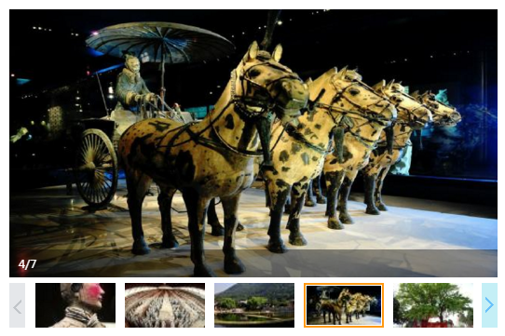 | 是 | 是 | 图片上传控件 | 是 | 是 | 最多五张，支持jpg bmp png格式 单张容量上限2mB 默认第一张为封面 | √ |  | 最多五张，支持jpg bmp png格式 单张容量上限2mB 默认第一张为封面
 | 销售话语 |  | 是 | 是 |  | 是 | 是 | 最多五张，支持jpg bmp png格式 单张容量上限2mB 默认第一张为封面
19 | 路线卖点 | 全面提升舒适度，每车拥有10%空座率，参加行程即赠接机服务一次 行程内特别赠送使用无线耳麦、自助餐、预定出行每单额外赠送公仔 西安三环内酒店可享专车接客，优秀导游贴心讲解古都历史 | 是 | 否 | 文本输入框 | 是 | 是 | 上限10mb内内容 |  | √
20 | 费用说明 | 包含什么 不包含什么 什么需要自理 | 是 | 是 | 文本输入框 | 是 | 是 | 上限10mb内内容 |  | √
21 | 注意事项 | 不成团 |  |  |  | 是 | 是
22 | 购买/预定须知 | 简单介绍流程 | 否 | 否 | 后台配置 | _ | _ |  |  | √ | 建议平台做
23 | 路线特色 | 富文本编辑框 | 是 | 是 | 富文本 | 是 | 是 | 上限10mb内内容 |  | √
24 | 路线行程 | 富文本编辑框 | 是 | 是 | 富文本 | 是 | 是 | 上限10mb内内容 |  | √
25 | 零售价 |  | 是 | 是 | 输入框 | 否 | 否 | 1-20个字节（上限10个汉字） | √ |  | 区分 儿童 和 成人 并且和时间挂钩
26 | 原价 |  | 是 | 是 | 输入框 | 否 | 否 | 1-20个字节（上限10个汉字） | √
27 | 佣金比例 |  | 是 | 是 | 输入框 | 是 | 是 | 1-20个字节（上限10个汉字） | √
28 | 退款政策 |  | 是 | 是 | 下拉选项 | 是 | 否 | —
29 | 退款手续多少手续费 |  | 是 | 是 | 输入框 | 是 | 否 | 1-20个字节（上限10个汉字）
30 | 截止结单锁定时间 |  | — | — | 输入框 | 是 | 否
31 | 单房差差价 | 300 | 是 | 是 | 输入框 | 是 | 否 | 0-9999.99 直接数字 |  |  | 多日游字段

特产（水果）-基本信息
序号 | 名称 | 示例 | 创建的时候是否填写 | 是否必填 | 填写类型 | 限制 | 标准 | 非标准 | 备注
 | 商品名称（展示） | 果果绿新鲜水果 天天向上推荐麻阳冰糖橙 甜橙子 S5上品小果5斤装 | 是 | 是 | 输入框
 | 商品名称（内部） | 麻阳冰糖橙S5上品5斤装 | 是 | 是 | 输入框
 | 商品ID | 1406603376 | 否 | 否 | —
 | 评分 | 4.6 | 否 | 否 | —
 | 价格 | 19.9RMB | 是 | 是 | 输入框
 | 总库存 | 2000 | 是 | 是 | 输入框
 | 剩余库存 | 1000 | 否 | 否 | 输入框
 | 快递费用 | 12RMB | 是 | 是 | 输入框
 | 生产日期 | 2016.2.1-2016.4.1 | 是 | 是 | 时间选择控件（范围）
 | 配料表 | 原生态 | 是 | 否 | 输入框
 | 保质期 | 60天 | 是 | 是 | 输入框
 | 储藏方法 | 常温 | 是 | 否 | 输入框
 | 净含量 | 2500g | 是 | 是 | 输入框
 | 包装方式 | 箱装 | 是 | 是 | 输入框
 | 包装单位 | 袋装 | 是 | 否 | 输入框
 | 热卖时间 | 1月 2月 3月 11月 12月 | 是 | 否 | 输入框
 | 产地 | 中国大陆 | 是 | 是 | 城市选择控件
 | 省份 | 湖南省 | 是 | 是 | 城市选择控件
 | 城市 | 怀化市 | 是 | 是 | 城市选择控件
 | 特产品种 | 麻阳冰糖橙 | 是 | 是 | 输入框
 | 配送区域 | 全国 | 是 | 是 | 输入框
 | 所属品牌 | 长河寿 | 是 | 是 | 输入框
 | 商家名称（供应商） | 果果绿水果专营店 | 否 | 否 | 输入框
 | 厂名 | 麻阳果果绿生态农业产业科技有限公司 | 是 | 否 | 输入框
 | 厂址 | 湖南省麻阳县梅水桥浅水湾 | 是 | 否 | 输入框
 | 厂家联系方式 | 4008901070 | 是 | 是 | 输入框
 | 退款政策 |  | 是 | 是 | 下拉选项框
 | 退款手续费 |  | 是 | 是 | 输入框
 | 商品头图 | 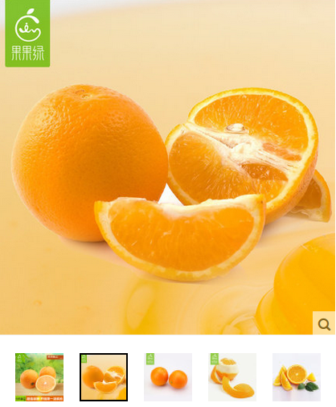 | 是 | 是 | 图片上传控件
 | 商品详情 | 略 | 是 | 是 | 富文本

特产（茶叶）-基本信息
序号 | 名称 | 示例 | 创建的时候是否填写 | 是否必填 | 填写类型 | 限制 | 标准 | 非标准 | 备注
 | 商品名称（展示） | 2016年新茶预定 狮峰西湖龙井 梅家坞春茶 明前特级纸包250g | 是 | 是 | 输入框 | 1-100个字节（上限50汉字）
 | 商品名称（内部） | 梅家坞春茶明前特级纸包250g | 是 | 是 | 输入框 | 1-100个字节（上限50汉字）
 | 商品ID | 453015264 | 否 | 否 | —
 | 价格 | 398RMB | 是 | 是 | 输入框
 | 总库存 | 2000 | 是 | 是 | 输入框
 | 剩余库存 | 1000 | 否 | 否 | 输入框
 | 快递费用 | 15RMB | 是 | 是 | 输入框
 | 等级 | 特级 | 是 | 是 | 输入框
 | 采摘时间 | 明前 | 是 | 是 | 输入框
 | 季节 | 春茶 | 是 | 是 | 输入框
 | 制作工艺 | 炒青绿茶 | 是 | 是 | 输入框
 | 口感 | 鲜爽回甘 | 是 | 是 | 输入框
 | 叶型 | 片形 | 是 | 是 | 输入框
 | 是否含糖 | 无糖 | 是 | 否 | 下拉选项框
 | 茶种类 | 西湖龙井
 | 生产日期 | 2016.2.5 - 2016.2.15 | 是 | 是 | 时间选择控件（范围）
 | 配料表 | 西湖龙井茶叶 | 是 | 否 | 输入框
 | 保质期 | 365 天 | 是 | 是 | 输入框
 | 储藏方法 | 忌高温潮湿 | 是 | 否 | 输入框
 | 净含量 | 50g | 是 | 是 | 输入框
 | 包装方式 | 罐装 | 是 | 是 | 输入框
 | 包装单位 | 袋装 | 是 | 否 | 输入框
 | 产地 | 中国大陆 | 是 | 是 | 城市选择控件
 | 省份 | 浙江 | 是 | 是 | 城市选择控件
 | 城市 | 杭州 | 是 | 是 | 城市选择控件
 | 特产品种 | 茶叶 | 是 | 是 | 输入框
 | 配送区域 | 全国 | 是 | 是 | 输入框
 | 所属品牌 | 西湖 | 是 | 是 | 输入框
 | 商家名称（供应商） | 西湖茶叶旗舰店 | 否 | 否 | 输入框
 | 厂名 | 杭州茶厂有限公司 | 是 | 否 | 输入框
 | 厂址 | 杭州市江干区凯旋路58号 | 是 | 否 | 输入框
 | 厂家联系方式 | 0571-86437574 | 是 | 是 | 输入框
 | 退款政策 |  | 是 | 是 | 下拉选项框
 | 退款手续费 |  | 是 | 是 | 输入框
 | 商品头图 | 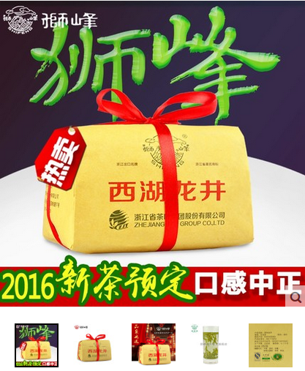 | 是 | 是 | 图片上传控件
 | 商品详情 | 略 | 是 | 是 | 富文本

